指标
序号 | 日期 | CPI:当月同比
 | 指标名称 | CPI:当月同比
 | 指标ID | EMM00072301
 | 频率 | 月
 | 单位 | %
 | 时间区间 | 1987-01~2025-01
 | 来源 | 国家统计局
 | 国家 | 中国
 | 更新时间 | 2025-02-09
 | 表名 | CPI:当月同比(月)
1 | 1987-01 | 5.10
2 | 1987-02 | 5.40
3 | 1987-03 | 5.80
4 | 1987-04 | 6.70
5 | 1987-05 | 7.60
6 | 1987-06 | 7.80
7 | 1987-07 | 7.80
8 | 1987-08 | 8.20
9 | 1987-09 | 7.70
10 | 1987-10 | 7.50
11 | 1987-11 | 8.30
12 | 1987-12 | 8.90
13 | 1988-01 | 9.40
14 | 1988-02 | 10.40
15 | 1988-03 | 11.30
16 | 1988-04 | 12.20
17 | 1988-05 | 14.20
18 | 1988-06 | 16.30
19 | 1988-07 | 19.20
20 | 1988-08 | 23.60
21 | 1988-09 | 26.40
22 | 1988-10 | 27.10
23 | 1988-11 | 26.80
24 | 1988-12 | 27.90
25 | 1989-01 | 27.40
26 | 1989-02 | 28.40
27 | 1989-03 | 27.10
28 | 1989-04 | 26.60
29 | 1989-05 | 24.80
30 | 1989-06 | 22.80
31 | 1989-07 | 19.40
32 | 1989-08 | 15.30
33 | 1989-09 | 11.50
34 | 1989-10 | 8.60
35 | 1989-11 | 7.40
36 | 1989-12 | 6.60
37 | 1990-01 | 4.30
38 | 1990-02 | 4.40
39 | 1990-03 | 3.40
40 | 1990-04 | 3.20
41 | 1990-05 | 2.70
42 | 1990-06 | 1.10
43 | 1990-07 | 1.10
44 | 1990-08 | 2.50
45 | 1990-09 | 2.90
46 | 1990-10 | 3.10
47 | 1990-11 | 3.70
48 | 1990-12 | 4.30
49 | 1991-01 | 2.20
50 | 1991-02 | 1.80
51 | 1991-03 | 1.60
52 | 1991-04 | 1.30
53 | 1991-05 | 3.60
54 | 1991-06 | 4.40
55 | 1991-07 | 4.70
56 | 1991-08 | 4.90
57 | 1991-09 | 4.50
58 | 1991-10 | 4.80
59 | 1991-11 | 4.40
60 | 1991-12 | 4.50
61 | 1992-01 | 5.50
62 | 1992-02 | 5.30
63 | 1992-03 | 5.30
64 | 1992-04 | 7.10
65 | 1992-05 | 4.70
66 | 1992-06 | 4.80
67 | 1992-07 | 5.20
68 | 1992-08 | 5.80
69 | 1992-09 | 7.50
70 | 1992-10 | 7.90
71 | 1992-11 | 8.20
72 | 1992-12 | 8.80
73 | 1993-01 | 10.30
74 | 1993-02 | 10.80
75 | 1993-03 | 12.20
76 | 1993-04 | 12.60
77 | 1993-05 | 14.00
78 | 1993-06 | 15.10
79 | 1993-07 | 16.20
80 | 1993-08 | 16.40
81 | 1993-09 | 15.70
82 | 1993-10 | 15.90
83 | 1993-11 | 16.70
84 | 1993-12 | 18.80
85 | 1994-01 | 21.10
86 | 1994-02 | 23.20
87 | 1994-03 | 22.40
88 | 1994-04 | 21.70
89 | 1994-05 | 21.30
90 | 1994-06 | 22.60
91 | 1994-07 | 24.00
92 | 1994-08 | 25.80
93 | 1994-09 | 27.30
94 | 1994-10 | 27.70
95 | 1994-11 | 27.50
96 | 1994-12 | 25.50
97 | 1995-01 | 24.10
98 | 1995-02 | 22.40
99 | 1995-03 | 21.30
100 | 1995-04 | 20.70
101 | 1995-05 | 20.30
102 | 1995-06 | 18.20
103 | 1995-07 | 16.70
104 | 1995-08 | 14.50
105 | 1995-09 | 13.20
106 | 1995-10 | 12.10
107 | 1995-11 | 11.20
108 | 1995-12 | 10.10
109 | 1996-01 | 9.00
110 | 1996-02 | 9.30
111 | 1996-03 | 9.80
112 | 1996-04 | 9.70
113 | 1996-05 | 8.90
114 | 1996-06 | 8.60
115 | 1996-07 | 8.30
116 | 1996-08 | 8.10
117 | 1996-09 | 7.40
118 | 1996-10 | 7.00
119 | 1996-11 | 6.90
120 | 1996-12 | 7.00
121 | 1997-01 | 5.90
122 | 1997-02 | 5.60
123 | 1997-03 | 4.00
124 | 1997-04 | 3.20
125 | 1997-05 | 2.80
126 | 1997-06 | 2.80
127 | 1997-07 | 2.70
128 | 1997-08 | 1.90
129 | 1997-09 | 1.80
130 | 1997-10 | 1.50
131 | 1997-11 | 1.10
132 | 1997-12 | 0.40
133 | 1998-01 | 0.30
134 | 1998-02 | -0.10
135 | 1998-03 | 0.70
136 | 1998-04 | -0.30
137 | 1998-05 | -1.00
138 | 1998-06 | -1.30
139 | 1998-07 | -1.40
140 | 1998-08 | -1.40
141 | 1998-09 | -1.50
142 | 1998-10 | -1.10
143 | 1998-11 | -1.20
144 | 1998-12 | -1.00
145 | 1999-01 | -1.20
146 | 1999-02 | -1.30
147 | 1999-03 | -1.80
148 | 1999-04 | -2.20
149 | 1999-05 | -2.20
150 | 1999-06 | -2.10
151 | 1999-07 | -1.40
152 | 1999-08 | -1.30
153 | 1999-09 | -0.80
154 | 1999-10 | -0.60
155 | 1999-11 | -0.90
156 | 1999-12 | -1.00
157 | 2000-01 | -0.20
158 | 2000-02 | 0.70
159 | 2000-03 | -0.20
160 | 2000-04 | -0.30
161 | 2000-05 | 0.10
162 | 2000-06 | 0.50
163 | 2000-07 | 0.50
164 | 2000-08 | 0.30
165 | 2000-09 | 0.00
166 | 2000-10 | 0.00
167 | 2000-11 | 1.30
168 | 2000-12 | 1.50
169 | 2001-01 | 1.19
170 | 2001-02 | 0.00
171 | 2001-03 | 0.80
172 | 2001-04 | 1.60
173 | 2001-05 | 1.70
174 | 2001-06 | 1.40
175 | 2001-07 | 1.50
176 | 2001-08 | 1.00
177 | 2001-09 | -0.10
178 | 2001-10 | 0.20
179 | 2001-11 | -0.30
180 | 2001-12 | -0.30
181 | 2002-01 | -1.00
182 | 2002-02 | 0.00
183 | 2002-03 | -0.80
184 | 2002-04 | -1.30
185 | 2002-05 | -1.10
186 | 2002-06 | -0.80
187 | 2002-07 | -0.90
188 | 2002-08 | -0.70
189 | 2002-09 | -0.70
190 | 2002-10 | -0.80
191 | 2002-11 | -0.70
192 | 2002-12 | -0.40
193 | 2003-01 | 0.39
194 | 2003-02 | 0.20
195 | 2003-03 | 0.92
196 | 2003-04 | 1.04
197 | 2003-05 | 0.66
198 | 2003-06 | 0.34
199 | 2003-07 | 0.52
200 | 2003-08 | 0.91
201 | 2003-09 | 1.11
202 | 2003-10 | 1.81
203 | 2003-11 | 2.95
204 | 2003-12 | 3.19
205 | 2004-01 | 3.17
206 | 2004-02 | 2.09
207 | 2004-03 | 3.04
208 | 2004-04 | 3.80
209 | 2004-05 | 4.37
210 | 2004-06 | 4.97
211 | 2004-07 | 5.27
212 | 2004-08 | 5.25
213 | 2004-09 | 5.19
214 | 2004-10 | 4.27
215 | 2004-11 | 2.85
216 | 2004-12 | 2.42
217 | 2005-01 | 1.91
218 | 2005-02 | 3.95
219 | 2005-03 | 2.69
220 | 2005-04 | 1.83
221 | 2005-05 | 1.76
222 | 2005-06 | 1.60
223 | 2005-07 | 1.80
224 | 2005-08 | 1.26
225 | 2005-09 | 0.88
226 | 2005-10 | 1.22
227 | 2005-11 | 1.31
228 | 2005-12 | 1.56
229 | 2006-01 | 1.89
230 | 2006-02 | 0.86
231 | 2006-03 | 0.80
232 | 2006-04 | 1.21
233 | 2006-05 | 1.38
234 | 2006-06 | 1.51
235 | 2006-07 | 1.03
236 | 2006-08 | 1.32
237 | 2006-09 | 1.51
238 | 2006-10 | 1.41
239 | 2006-11 | 1.88
240 | 2006-12 | 2.81
241 | 2007-01 | 2.17
242 | 2007-02 | 2.71
243 | 2007-03 | 3.28
244 | 2007-04 | 3.03
245 | 2007-05 | 3.39
246 | 2007-06 | 4.36
247 | 2007-07 | 5.62
248 | 2007-08 | 6.52
249 | 2007-09 | 6.24
250 | 2007-10 | 6.50
251 | 2007-11 | 6.94
252 | 2007-12 | 6.51
253 | 2008-01 | 7.08
254 | 2008-02 | 8.74
255 | 2008-03 | 8.31
256 | 2008-04 | 8.48
257 | 2008-05 | 7.72
258 | 2008-06 | 7.08
259 | 2008-07 | 6.30
260 | 2008-08 | 4.90
261 | 2008-09 | 4.64
262 | 2008-10 | 3.97
263 | 2008-11 | 2.43
264 | 2008-12 | 1.20
265 | 2009-01 | 0.95
266 | 2009-02 | -1.56
267 | 2009-03 | -1.17
268 | 2009-04 | -1.50
269 | 2009-05 | -1.37
270 | 2009-06 | -1.70
271 | 2009-07 | -1.81
272 | 2009-08 | -1.20
273 | 2009-09 | -0.79
274 | 2009-10 | -0.53
275 | 2009-11 | 0.56
276 | 2009-12 | 1.86
277 | 2010-01 | 1.53
278 | 2010-02 | 2.70
279 | 2010-03 | 2.37
280 | 2010-04 | 2.81
281 | 2010-05 | 3.06
282 | 2010-06 | 2.95
283 | 2010-07 | 3.30
284 | 2010-08 | 3.48
285 | 2010-09 | 3.61
286 | 2010-10 | 4.37
287 | 2010-11 | 5.12
288 | 2010-12 | 4.59
289 | 2011-01 | 4.91
290 | 2011-02 | 4.94
291 | 2011-03 | 5.38
292 | 2011-04 | 5.34
293 | 2011-05 | 5.51
294 | 2011-06 | 6.36
295 | 2011-07 | 6.45
296 | 2011-08 | 6.15
297 | 2011-09 | 6.07
298 | 2011-10 | 5.50
299 | 2011-11 | 4.22
300 | 2011-12 | 4.07
301 | 2012-01 | 4.55
302 | 2012-02 | 3.16
303 | 2012-03 | 3.59
304 | 2012-04 | 3.37
305 | 2012-05 | 3.00
306 | 2012-06 | 2.15
307 | 2012-07 | 1.80
308 | 2012-08 | 2.00
309 | 2012-09 | 1.90
310 | 2012-10 | 1.70
311 | 2012-11 | 2.00
312 | 2012-12 | 2.50
313 | 2013-01 | 2.00
314 | 2013-02 | 3.20
315 | 2013-03 | 2.10
316 | 2013-04 | 2.40
317 | 2013-05 | 2.10
318 | 2013-06 | 2.70
319 | 2013-07 | 2.70
320 | 2013-08 | 2.60
321 | 2013-09 | 3.10
322 | 2013-10 | 3.20
323 | 2013-11 | 3.00
324 | 2013-12 | 2.50
325 | 2014-01 | 2.50
326 | 2014-02 | 2.00
327 | 2014-03 | 2.40
328 | 2014-04 | 1.80
329 | 2014-05 | 2.50
330 | 2014-06 | 2.30
331 | 2014-07 | 2.30
332 | 2014-08 | 2.00
333 | 2014-09 | 1.60
334 | 2014-10 | 1.60
335 | 2014-11 | 1.40
336 | 2014-12 | 1.50
337 | 2015-01 | 0.80
338 | 2015-02 | 1.40
339 | 2015-03 | 1.40
340 | 2015-04 | 1.50
341 | 2015-05 | 1.20
342 | 2015-06 | 1.40
343 | 2015-07 | 1.60
344 | 2015-08 | 2.00
345 | 2015-09 | 1.60
346 | 2015-10 | 1.30
347 | 2015-11 | 1.50
348 | 2015-12 | 1.60
349 | 2016-01 | 1.80
350 | 2016-02 | 2.30
351 | 2016-03 | 2.30
352 | 2016-04 | 2.30
353 | 2016-05 | 2.00
354 | 2016-06 | 1.90
355 | 2016-07 | 1.80
356 | 2016-08 | 1.30
357 | 2016-09 | 1.90
358 | 2016-10 | 2.10
359 | 2016-11 | 2.30
360 | 2016-12 | 2.10
361 | 2017-01 | 2.50
362 | 2017-02 | 0.80
363 | 2017-03 | 0.90
364 | 2017-04 | 1.20
365 | 2017-05 | 1.50
366 | 2017-06 | 1.50
367 | 2017-07 | 1.40
368 | 2017-08 | 1.80
369 | 2017-09 | 1.60
370 | 2017-10 | 1.90
371 | 2017-11 | 1.70
372 | 2017-12 | 1.80
373 | 2018-01 | 1.50
374 | 2018-02 | 2.90
375 | 2018-03 | 2.10
376 | 2018-04 | 1.80
377 | 2018-05 | 1.80
378 | 2018-06 | 1.90
379 | 2018-07 | 2.10
380 | 2018-08 | 2.30
381 | 2018-09 | 2.50
382 | 2018-10 | 2.50
383 | 2018-11 | 2.20
384 | 2018-12 | 1.90
385 | 2019-01 | 1.70
386 | 2019-02 | 1.50
387 | 2019-03 | 2.30
388 | 2019-04 | 2.50
389 | 2019-05 | 2.70
390 | 2019-06 | 2.70
391 | 2019-07 | 2.80
392 | 2019-08 | 2.80
393 | 2019-09 | 3.00
394 | 2019-10 | 3.80
395 | 2019-11 | 4.50
396 | 2019-12 | 4.50
397 | 2020-01 | 5.40
398 | 2020-02 | 5.20
399 | 2020-03 | 4.30
400 | 2020-04 | 3.30
401 | 2020-05 | 2.40
402 | 2020-06 | 2.50
403 | 2020-07 | 2.70
404 | 2020-08 | 2.40
405 | 2020-09 | 1.70
406 | 2020-10 | 0.50
407 | 2020-11 | -0.50
408 | 2020-12 | 0.20
409 | 2021-01 | -0.30
410 | 2021-02 | -0.20
411 | 2021-03 | 0.40
412 | 2021-04 | 0.90
413 | 2021-05 | 1.30
414 | 2021-06 | 1.10
415 | 2021-07 | 1.00
416 | 2021-08 | 0.80
417 | 2021-09 | 0.70
418 | 2021-10 | 1.50
419 | 2021-11 | 2.30
420 | 2021-12 | 1.50
421 | 2022-01 | 0.90
422 | 2022-02 | 0.90
423 | 2022-03 | 1.50
424 | 2022-04 | 2.10
425 | 2022-05 | 2.10
426 | 2022-06 | 2.50
427 | 2022-07 | 2.70
428 | 2022-08 | 2.50
429 | 2022-09 | 2.80
430 | 2022-10 | 2.10
431 | 2022-11 | 1.60
432 | 2022-12 | 1.80
433 | 2023-01 | 2.10
434 | 2023-02 | 1.00
435 | 2023-03 | 0.70
436 | 2023-04 | 0.10
437 | 2023-05 | 0.20
438 | 2023-06 | 0.00
439 | 2023-07 | -0.30
440 | 2023-08 | 0.10
441 | 2023-09 | 0.00
442 | 2023-10 | -0.20
443 | 2023-11 | -0.50
444 | 2023-12 | -0.30
445 | 2024-01 | -0.80
446 | 2024-02 | 0.70
447 | 2024-03 | 0.10
448 | 2024-04 | 0.30
449 | 2024-05 | 0.30
450 | 2024-06 | 0.20
451 | 2024-07 | 0.50
452 | 2024-08 | 0.60
453 | 2024-09 | 0.40
454 | 2024-10 | 0.30
455 | 2024-11 | 0.20
456 | 2024-12 | 0.10
457 | 2025-01 | 0.50

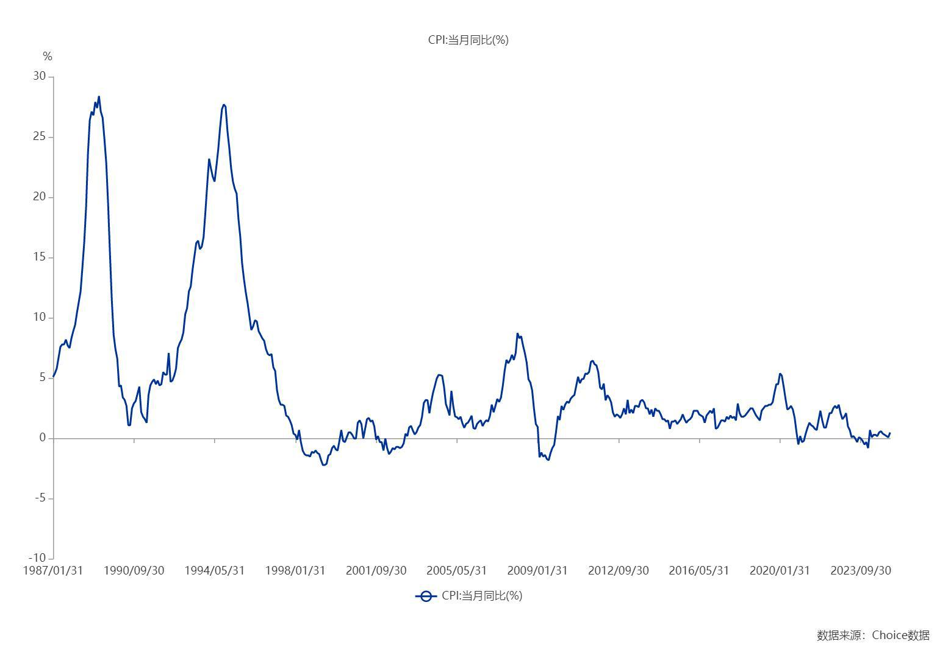

数据来源：东方财富Choice数据

